Tabelle1
Berechnungen zum Artikel vom 3.12.2021: Offizielle Corona-Zahlen korrekt eingeordnet

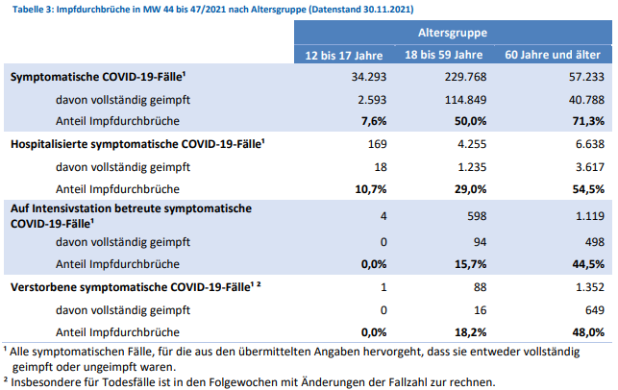
 |  | Impfdurchbrüche
 |  | 12-17 Jahre | 18-59 Jahre | 60 Jahre und älter | Summen
 |  | Symptomatische COVID-19 Fälle 44. bis 47.KW
 | symptomatisch | 34,293 | 229,768 | 57,233 | 321,294
 | davon geimpft | 2,593 | 114,849 | 40,788 | 158,230
 |  | 7.56% | 49.98% | 71.27% | 49.25%

 |  | Hospitalisierte symptomatische COVID-19-Fälle 44. bis 47.KW
 | symptomatisch | 169 | 4,255 | 6,638 | 11,062
 | davon geimpft | 18 | 1,235 | 3,617 | 4,870
 |  | 10.65% | 29.02% | 54.49% | 44.02%

 |  | Auf Intensivstation betreute symptomatische COVID-19-Fälle 44. bis 47.KW
 | symptomatisch | 4 | 598 | 1,119 | 1,721
 | davon geimpft | 0 | 94 | 498 | 592
 |  |  | 15.72% | 44.50% | 34.40%

 |  | Verstorbene symptomatische COVID-19-Fälle 44. bis 47.KW
 | symptomatisch | 1 | 88 | 1,352 | 1,441
 | davon geimpft | 0 | 16 | 649 | 665
 |  |  | 18.18% | 48.00% | 46.15%

 | RKI/DIVI | Unsymptomatische und symptomatische Fälle
 |  |  | 44. bis 47. KW | KW 44: 1.11.2021 | KW47: 28.11.2021
 | Fälle gesamt=positiv Getestete |  | 1,154,488 | 4,607,208 | 5,761,696
 | Symptomatische COVID-19-Fälle |  | 321,294
 |  |  | 27.83%

 | Fälle gesamt=positiv Getestete |  | 1,154,488
 | Hospitalisierte COVID-19-Fälle
 | mit COVID-19-Symptomen |  | 11,062
 |  |  | 0.96%

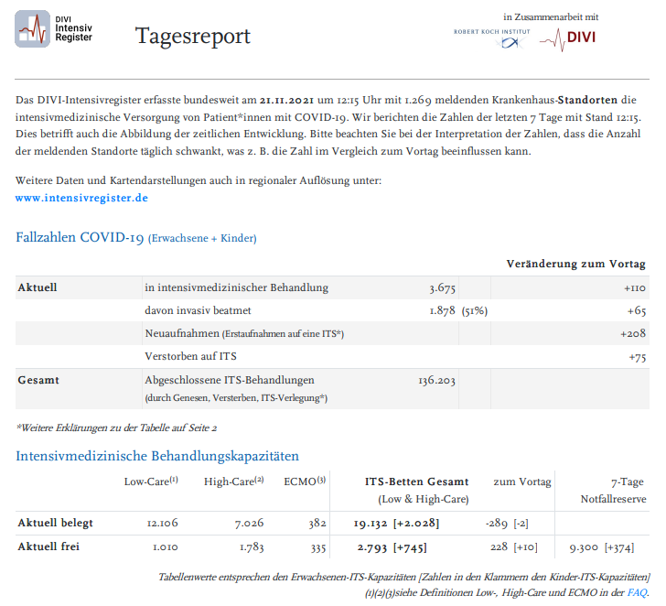
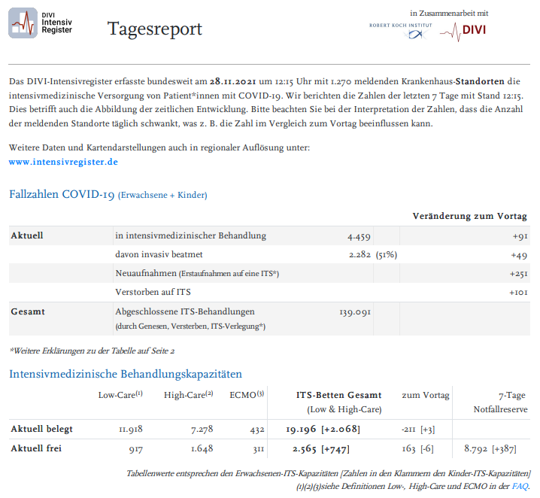
 | Fälle gesamt=positiv Getestete |  | 1,154,488
 | COVID-19-Fälle auf Intensivstation |  |  | DIVI Zahlen 28.11.2021 | Intensivfälle mit Corona-Symptomatik*
 | mit COVID-19-Symptomen |  | 1,721 | 4,459 | 38.60%
 |  |  | 0.15% | *aber durchaus nicht ausschließlich und an erster Stelle

 | Fälle gesamt=positiv Getestete |  | 1,154,488 | Todesfälle
 | Verstorbene COVID-19 |  |  | KW 44: 1.11.2021 | KW47: 28.11.2021 | Summe
 | mit COVID-19-Symptomen |  | 1,441 | 95,752 | 100,883 | 5,131
 |  |  | 0.12%
 |  |  |  |  | Todesfälle ohne jegliche COVID-19-Symptomatik
 |  |  |  | nur positiv getestet
 |  |  |  |  | 3,690
 |  |  |  |  | 71.92%

 | Übersicht 21.11.2021 bis 28.11.2021 (KW 44 bis KW 47)
 |  |  | Absolut | Prozent | Impdurchbrüche | Prozent
 |  | Fälle gesamt | 1,154,488
 |  | Fälle mit Symptomen | 321,294 | 27.83% | 158,230 | 49.25%
 |  | Fälle ohne Symptome | 833,194 | 72.17%

 |  | Fälle mit Symptomen: Hospitalisiert | 11,062 | 0.96% | 4,870 | 44.02%
 |  | Fälle mit Symptomen: Intensivbehandlung | 1,721 | 0.15% | 592 | 34.40%
 |  | Todesfälle mit Symptomen | 1,441 | 0.12% | 665 | 46.15%

Alle Werte & Berechnungen nach bestem Wissen und Gewissen aber ohne Gewähr © Rüdiger Stobbe

